Sheet1
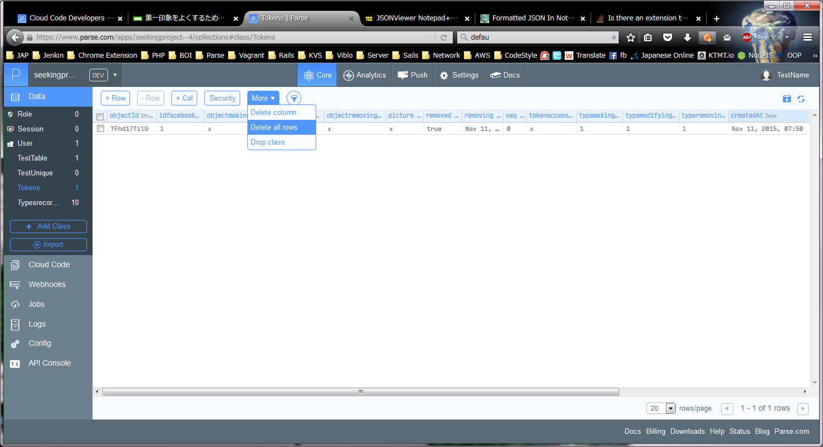
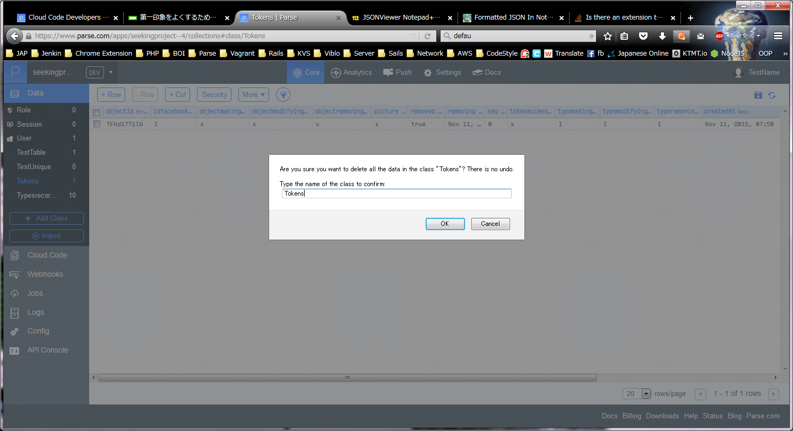
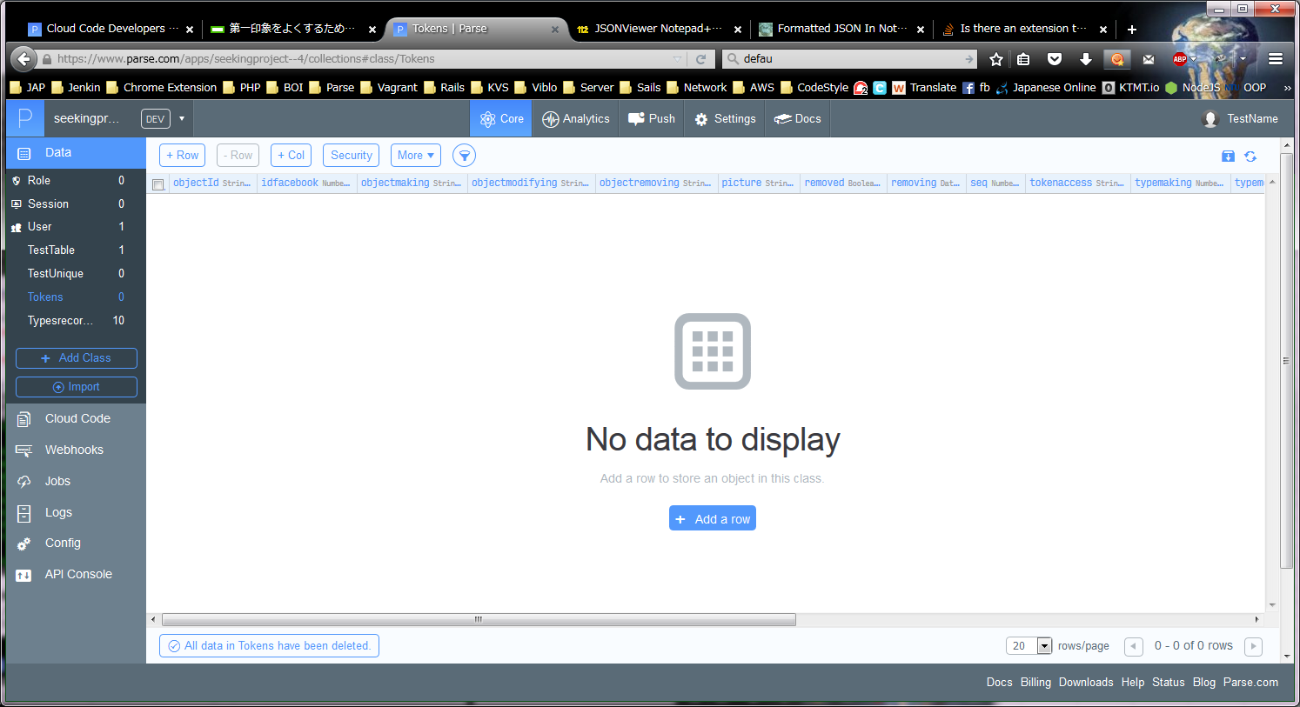
ParseでTokens データクラス作成手順書
PHAM
↑＿ここに、Windowsユーザー名を入力してください！ （エクセルのA2は、必ず固定にしてください。）

1 | main.jsに以下のようなコードを追加する
 | PATH: C:\Users\PHAM\parse301\seekingproject\cloud\main.js

 | // This function was defined for create Tokens data class
 | Parse.Cloud.define("mkTokens", function(request, response) {/* 【改行】 */
 | var Tokens = Parse.Object.extend("Tokens");
 | var tokens = new Tokens();
 | tokens.set("seq", 0);
 | tokens.set("tokenaccess", "x");
 | tokens.set("idfacebook", 1);
 | tokens.set("picture", "x");
 | tokens.set("objectmaking", "x");
 | tokens.set("typemaking", 1);
 | tokens.set("objectmodifying", "x");
 | tokens.set("typemodifying", 1);
 | tokens.set("removing", new Date());
 | tokens.set("objectremoving", "x");
 | tokens.set("typeremoving", 1);
 | tokens.set("removed", true);
 | tokens.save(null, {
 | success: function(tokens) {
 | },
 | error: function(tokens, error) {
 | }
 | });
 | response.success("Create table finished !");
 | });

2 | unique_control.jsに以下のようなコードを追加する
 | PATH: C:\Users\PHAM\parse301\seekingproject\cloud\unique_control.js

 | // Add unique control to Tokens tables with column: id facebook
 | Parse.Cloud.beforeSave("Tokens", function(request, response) {
 | var namecolumn = "idfacebook";
 | if (!request.object.get(namecolumn)) { // NOT NULL
 | response.error("Tokens object must have idfacebook");
 | } else {
 | var query = new Parse.Query("Tokens");
 | query.equalTo(namecolumn, request.object.get(namecolumn));
 | query.first({
 | success: function(object) {
 | if (object) {
 | response.error("A Tokens with this idfacebook already exists");
 | } else {
 | response.success();
 | }
 | },
 | error: function(error) {
 | response.error("Could not validate unique for this Object");
 | }
 | });
 | }
 | });

3 | ParseでCode Cloudにでdeployする
 | Windows のコマンドで以下のコマンドを入力する

 | cd C:\Users\PHAM\parse301\seekingproject

 | C:\Users\PHAMparse301\parse deploy

4 | 動作確認
 | アクセス＿https://www.parse.com/apps/seekingproject--4/api_console

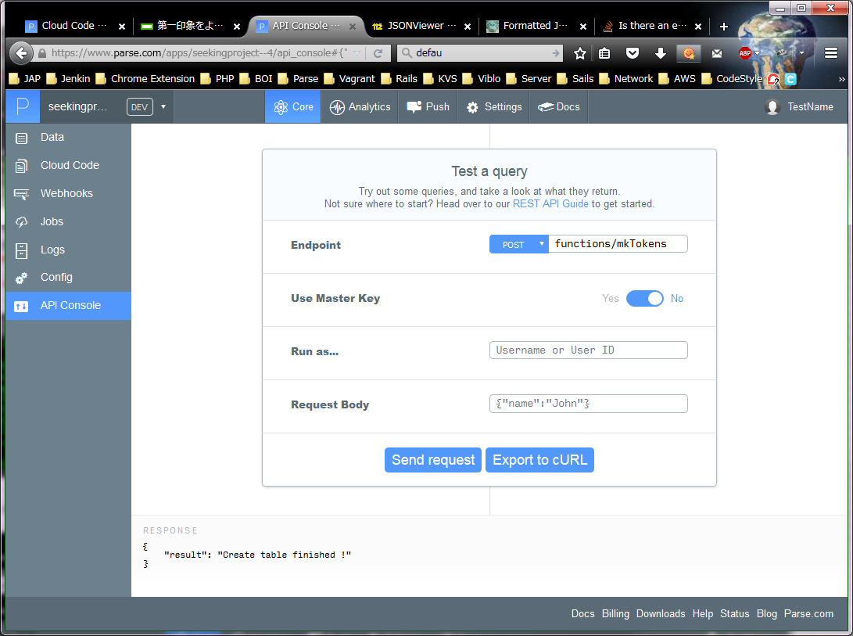

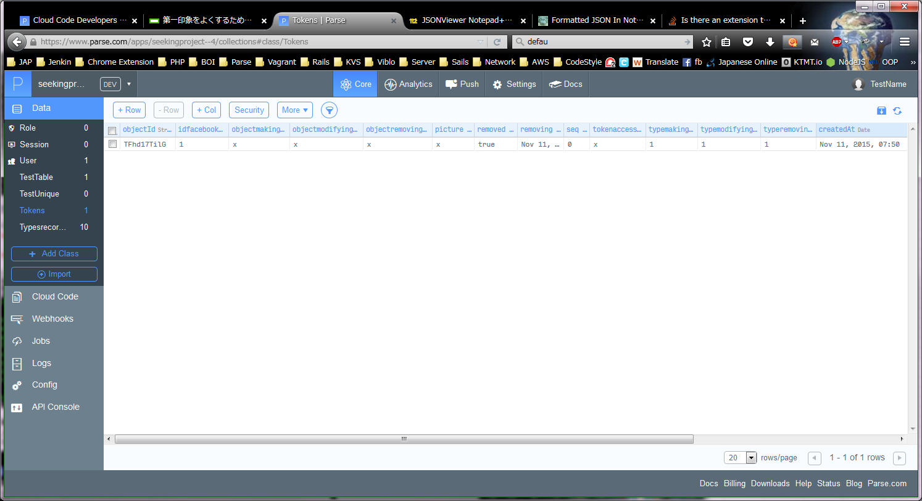

 | 念のため、元に追加したデータを削除する

